B - Infraestructura
 |  |  | GESTIÓN DOCUMENTAL |  |  |  |  |  |  |  |  |  |  |  |  |  |  |  |  |  | POLICÍA NACIONAL
Código:1GD-FR-0020
Fecha: 09/07/2025 |  |  | DIAGNÓSTICO INTEGRAL PARA LOS ARCHIVOS DE LA POLICÍA NACIONAL
Versión: 1
CONTINUIDAD DIAGNÓSTICO INTEGRAL PARA LOS ARCHIVOS DE LA POLICÍA NACIONAL

B. INFRAESTRUCTURA
ASPECTOS A TENER EN CUENTA
Los edificios y locaciones destinados como sedes de archivos, deberán cumplir con las condiciones de edificación, almacenamiento, medio ambiental, de seguridad y de mantenimiento que garanticen la adecuada conservación de los acervos documentales (Acuerdo 049 del 05/05/2000 "Por el cual se desarrolla el artículo 61 del capítulo 7º de conservación documentos el reglamento general de archivos sobre "condiciones de edificios y locales destinados a archivos").

B1. DATOS GENERALES Y UBICACIÓN DEL DEPÓSITO DE ARCHIVO
Fecha de Construcción |  |  |  |  |  | Acto Administrativo de construcción |  |  |  | Condición Legal del Bien Inmueble |  |  | Ubicación Geográfica |  |  |  |  |  |  |  |  | Ubicación específica
Día |  | Mes |  | Año |  |  |  |  |  |  |  |  | Zona |  |  | Punto cardinal |  |  | Unidad Administrativa
 |  |  |  | 1974 |  | DIPON |  |  |  | Propio (Institución) |  |  | Urbana |  |  | Occidente |  |  | Barrio |  |  | En la sede principal de la unidad (Interna)
B.2 ESTADO DE LA EDIFICACIÓN
Estado de la Construcción |  |  |  |  |  | Niveles de la Edificación |  | Nivel de Ubicación del Archivo |  | Servicios Básicos |  |  |  | Inmediaciones / áreas colindantes |  |  |  | Situaciones de Riesgo Detectadas
Construida |  |  |  |  |  | Cuatro |  | Tres |  | Luz, Agua, Alcantarillado, Internet, TV, Telefonía
B.3 CONDICIONES TÉCNICAS MÍNIMAS EXIGIDAS
Área Administrativa |  |  |  | Zona de Consulta |  |  |  | Depósitos Documentales |  |  |  | Laboratorio de Microfilmación |  |  |  | Laboratorio de Digitalización |  |  |  | Zona Cuarentena (Biodeterioro)
Interno y Externo | Área en m² |  |  | Externo | Área en m² |  |  | Interno y Externo | Área en m² |  |  |  | Área en m² |  |  |  | Área en m² |  |  |  | Área en m²
 | 4 |  |  |  | 4 |  |  |  | 23.49 |  |  |  | 0 |  |  |  | 0 |  |  |  | 0
Las diferentes áreas se encuentran aisladas |  |  |  |  |  |  |  | Número de Depósitos Documentales |  |  |  |  |  |  |  | Total de m² asignados
ESTANTERÍA / ARCHIVADORES, SEÑALÉTICA Y SISTEMA DE ILUMINACIÓN
Estantería |  | Clase y Altura |  |  |  |  |  | Sistema de Iluminación |  | Existencia de Luz |  |  |  |  |  | Señalética, rutas de evacuación, plan de contingencia frente a desastres |  | El Archivo de la Unidad cuenta con sistema de señalización
 |  | Estantería Convencional (De Tienda) |  |  |  |  |  |  |  | Natural y artificial |  |  |  |  |  |  |  | Orientadoras, Informativas, Direccionales, Identificativas |  |  |  |  |  |  | Aire Acondicionado
 |  | Longitud |  |  |  |  |  |  |  | Sistema Utilizado |  |  |  |  |  |  |  | Se cuenta con plan de emergencia y contingencia |  |  |  |  |  |  | Deshumificador
 |  | Estantería de mas de 100 metros de longitud |  |  |  |  |  |  |  | Incandescente |  |  |  |  |  |  |  | Si |  |  |  |  |  |  | Extractor
 |  | Capacidad de soportar peso |  |  |  |  |  |  |  | Intensidad e impacto |  |  |  |  |  |  |  | Rutas de evacuación y salidas de emergencia |  |  |  |  |  |  | Extractor Eléctrico
 |  | Cada bandeja soporta un peso de 100 kg / mt lineal |  |  |  |  |  |  |  | Radiación visible lumínica mayor a 100 lux. |  |  |  |  |  |  |  | El Archivo cuenta con una salida debidamente señalizada |  |  |  |  |  |  | Humificador
SISTEMA DE VENTILACIÓN Y CONDICIONES AMBIENTALES |  |  |  |  |  |  |  |  |  |  |  |  |  |  |  |  |  |  |  |  |  |  |  |  | Luxómetro
Ventilación |  | Clase de Ventilación |  |  |  |  |  | Los depósitos cuentan con sistemas de regulación ambiental |  | Condiciones Ambientales |  |  |  |  |  | Mantenimiento y Limpieza |  | Área Administrativa |  |  |  |  |  |  | Termohigrómetro
 |  | Natural |  |  |  |  |  |  |  | Temperatura, Humedad relativa e iluminación. |  |  |  |  |  |  |  | Semanal |  |  |  |  |  |  | Ventiladores
 |  | Sistema de Ventilación Artificial |  |  |  |  |  |  |  | De no aplicarse ningún sistema, escoja el motivo |  |  |  |  |  |  |  | Área de Consulta y Depósitos |  |  |  |  |  |  | Todos los anteriores
 |  |  |  |  |  |  |  |  |  |  |  |  |  |  |  |  |  | Semanal |  |  |  |  |  |  | Aire Acondicionado - Deshumificador
 |  | Sistema de Ventilación Naturales |  |  |  |  |  |  |  | Nombre los equipos existentes en el depósito documental ( aire acondicionado, Deshumificador, Extractor, Extractor eléctrico, Humificador, Luxómetro, Termohigrómetro, Ventiladores |  |  |  |  |  |  |  | Laboratorios de Digitalización y Microfilmación |  |  |  |  |  |  | Aire Acondiconado - Humificador
 |  | Ventanas |  |  |  |  |  |  |  | Luxómetro, Termohigrómetro |  |  |  |  |  |  |  | Semanal |  |  |  |  |  |  | Aire Acondicioando - Luxómetro
B.4 SISTEMA DE SEGURIDAD |  |  |  |  |  |  |  |  |  |  |  |  |  |  |  |  |  |  |  |  |  |  |  |  | Aire Acondiconado - Termohoigrómetro
Circuito Cerrado de Televisión |  |  | Fecha último mantenimiento |  | Sistema Biométrico |  |  | Fecha último mantenimiento |  | Alarma contra robos |  |  | Fecha último mantenimiento |  | Sistema Contra Incendios (Detención y Extinción) |  |  | Fecha último mantenimiento |  | Seguridad Policial |  |  | Cantidad personal por turno |  | Aire Acondicionado - Ventiladores
No |  |  | DD-MM-AAAA |  | Si |  |  | 2025-08-05 |  | No |  |  | DD-MM-AAAA |  | Si |  |  | 2025-07-16 |  | Si |  |  | 60 |  | Deshumificador - Extractor
B.5 ELEMENTOS Y EQUIPOS ASIGNADOS AL GRUPO DE GESTIÓN DOCUMENTAL Y DEPÓSITOS DOCUMENTALES |  |  |  |  |  |  |  |  |  |  |  |  |  |  |  |  |  |  |  |  |  |  |  |  | Deshumificador - Extractor eléctrico
Elementos |  |  |  |  | Cantidad | Fecha último mantenimiento o calibración |  |  | Elementos |  |  |  |  |  | Cantidad | Equipos |  |  |  |  | Cantidad | Fecha último mantenimiento o calibración |  |  | Deshumificador - Luxómetro
Cuenta con extintores CO2 |  |  |  |  | 0 | DD | MM | AAAA | Puestos de Trabajo |  |  |  |  |  | 3 | Termohigrómetros |  |  |  |  | 2 | 29 | 10 | 2025 | Deshumificador - Termohigrometro
Cuenta con extintores Multipropósito |  |  |  |  | 1 | DD | MM | AAAA | Teléfonos |  |  |  |  |  | 0 | Deshumidificadores / Humidificadores |  |  |  |  | 0 | DD | MM | AAAA | Deshumificador - ventiladores
Cuenta con extractores de aire |  |  |  |  | 0 | DD | MM | AAAA | Unidades de Conservación (Cajas) |  |  |  |  |  | 545 | Equipos de Microfilmación |  |  |  |  | 0 | DD | MM | AAAA | Extractor - Humificador
Cuenta con sensores de movimiento: |  |  |  |  | 0 | DD | MM | AAAA | Unidades de Conservación (Carpetas) |  |  |  |  |  | 4180 | Equipos de digitalización (Escáneres) |  |  |  |  | 0 | DD | MM | AAAA | Extractor - Luxómetro
Otros |  |  |  |  | 1 | 6 | 11 | 2025 | Equipos de Cómputo |  |  |  |  |  | 3 | Impresoras- fotocopiadoras |  |  |  |  | 0 | DD | MM | AAAA | Extractor Termohigrómetro
Cuáles? |  |  | LUXÓMETRO |  |  |  |  |  |  |  |  |  |  |  |  |  |  |  |  |  |  |  |  |  | Extractor Ventiladores
EVIDENCIA FOTOGRÁFICA |  |  |  |  |  |  |  |  |  |  |  |  |  |  |  |  |  |  |  |  |  |  |  |  | Extractor -eléctrico Humificador
ANEXAR REGISTRO FOTOGRÁFICO QUE DEN CUENTA DE LAS CONDICIONES TÉCNICAS MÍNIMAS QUE PRESENTA LA ESTRUCTURA DEL ARCHIVO, EQUIPAMIENTO Y MOBILIARIO, ESTANTERÍA, SEÑALÉTICA Y SEGURIDAD, LAS ÁREAS COLINDANTES Y EL ESTADO DE LA INFORMACIÓN ADMINISTRADA POR LA UNIDAD |  |  |  |  |  |  |  |  |  |  |  |  |  |  |  |  |  |  |  |  |  |  |  |  | Extractor eléctrico- Luxómetro
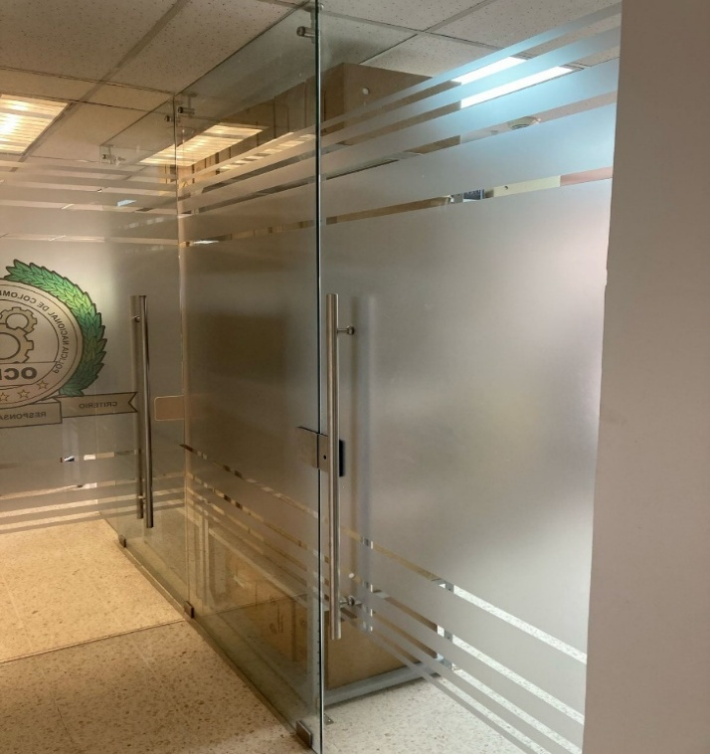 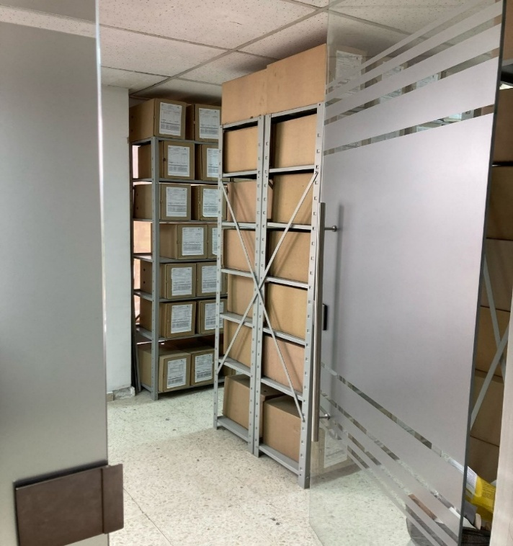 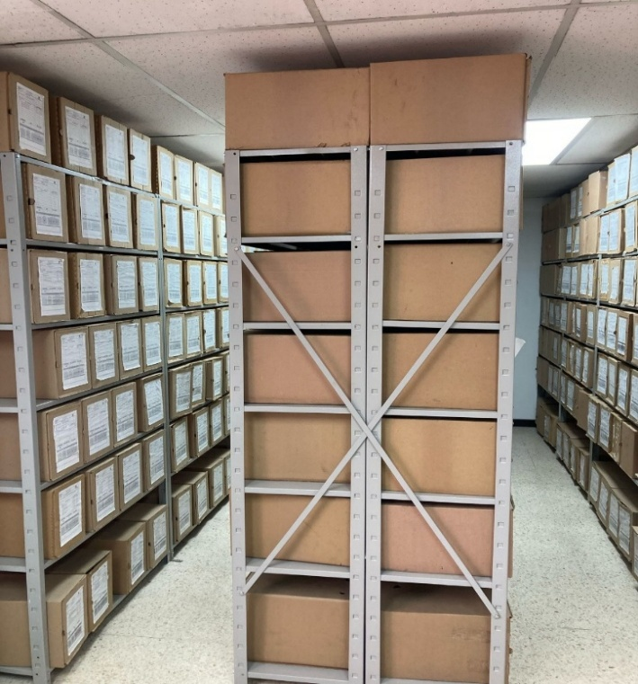 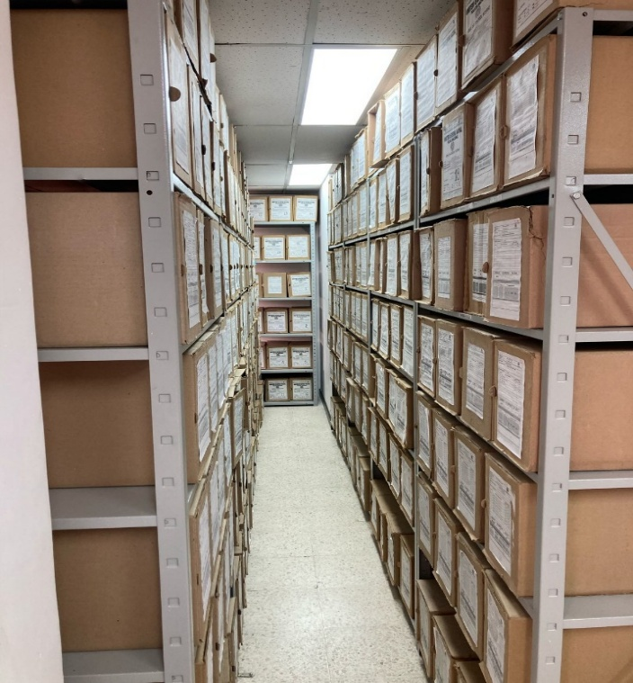 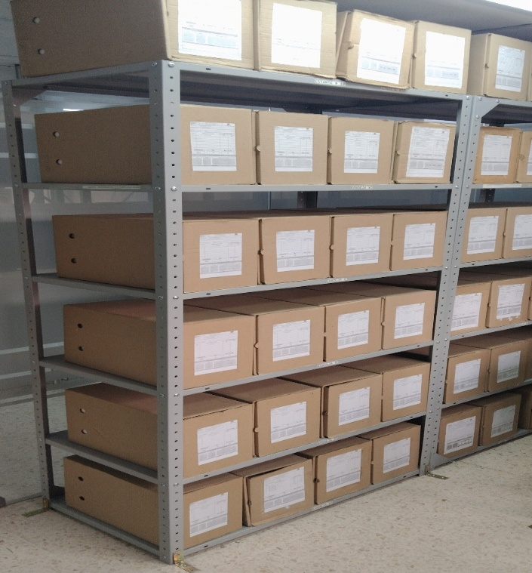 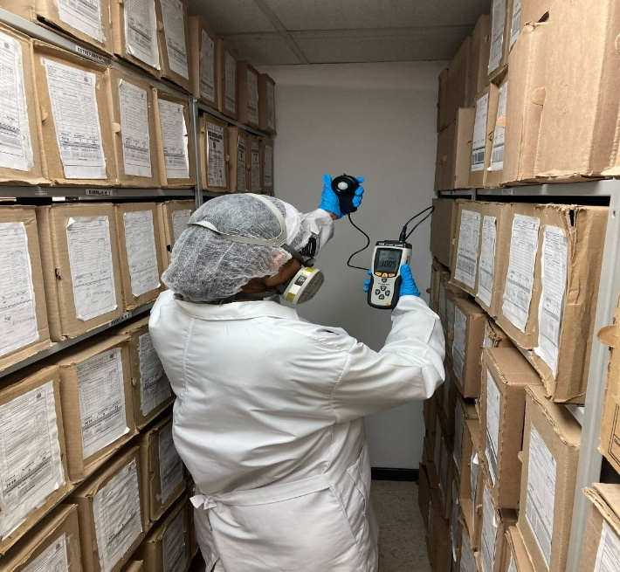 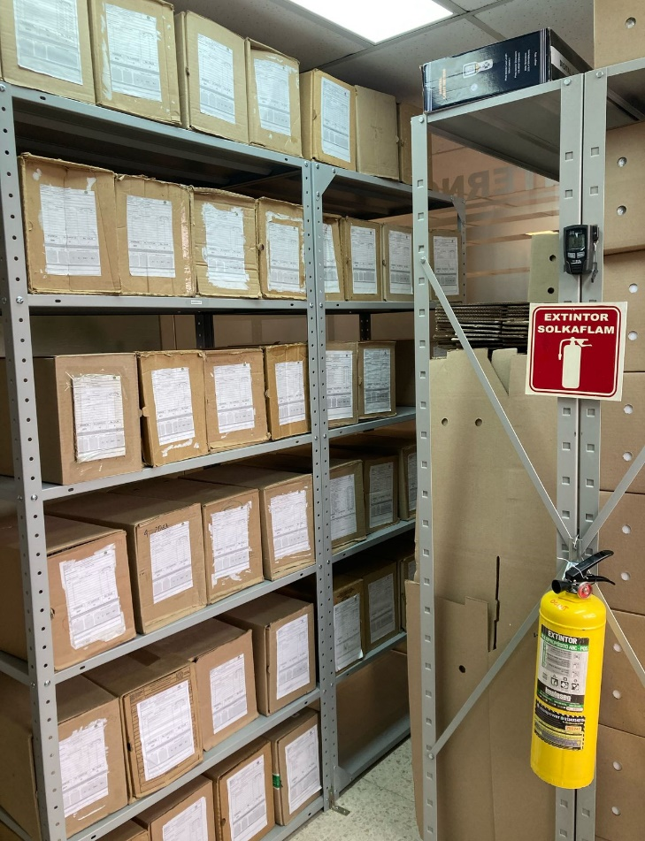 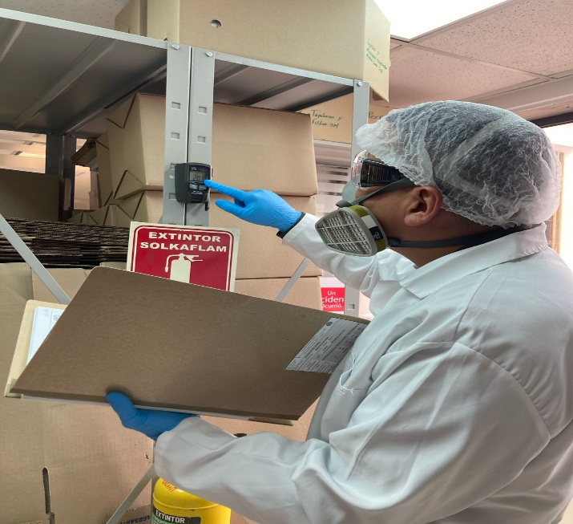 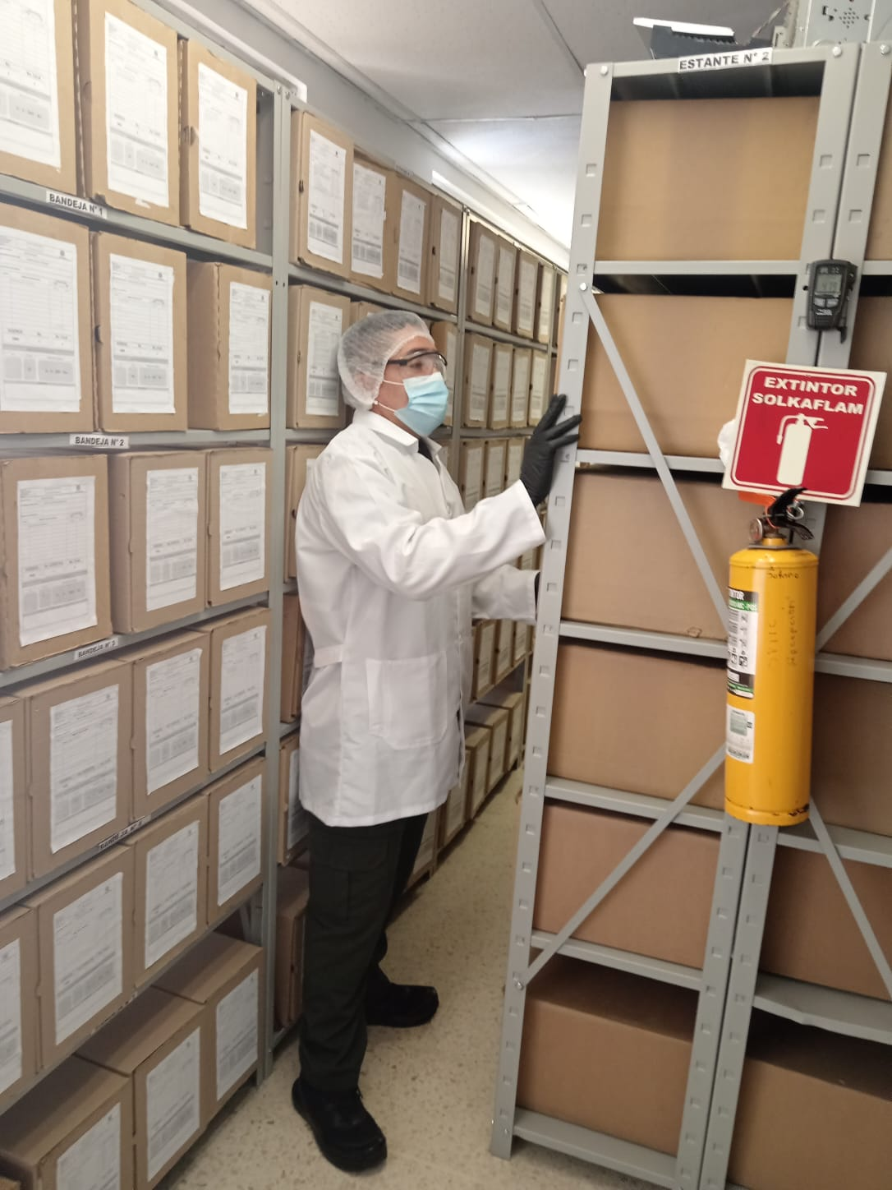 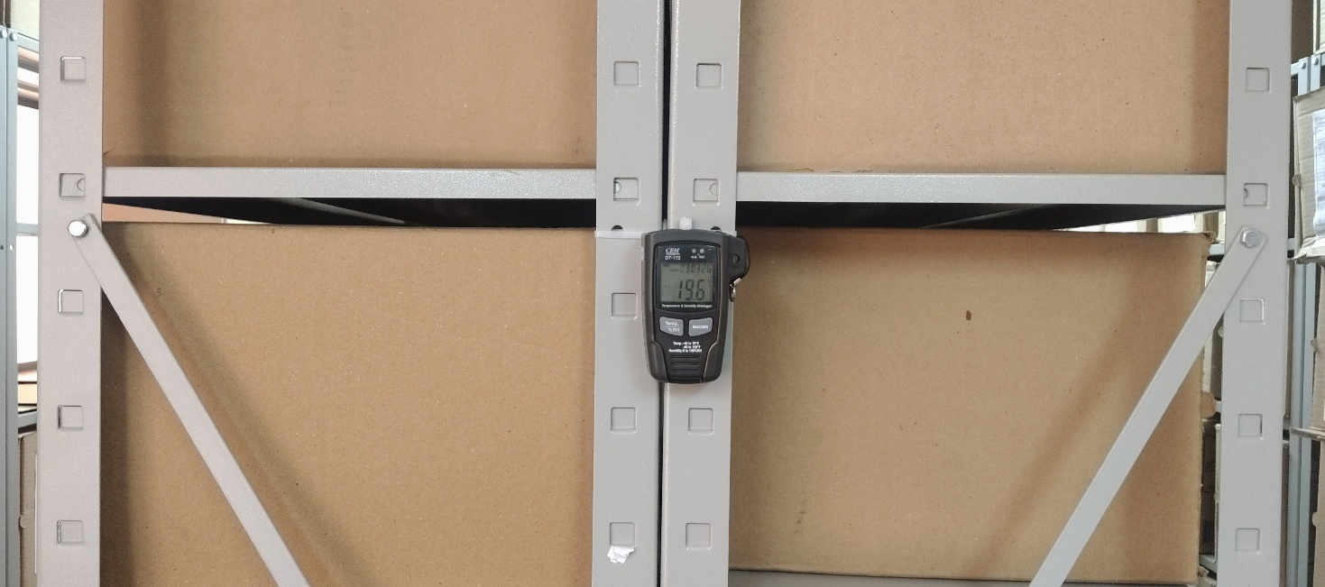 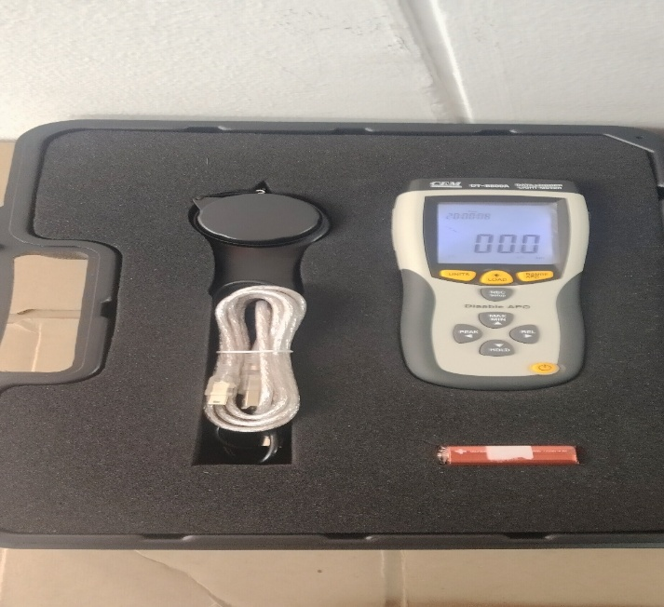 |  |  |  |  |  |  |  |  |  |  |  |  |  |  |  |  |  |  |  |  |  |  |  |  | Extractor eléctrico - Termohigrómetro
 |  |  |  |  |  |  |  |  |  |  |  |  |  |  |  |  |  |  |  |  |  |  |  |  | Extractor eléctrico - Ventiladores
 |  |  |  |  |  |  |  |  |  |  |  |  |  |  |  |  |  |  |  |  |  |  |  |  | Humificador - Luxómetro
 |  |  |  |  |  |  |  |  |  |  |  |  |  |  |  |  |  |  |  |  |  |  |  |  | Humificador - Termohigrómetro
 |  |  |  |  |  |  |  |  |  |  |  |  |  |  |  |  |  |  |  |  |  |  |  |  | Humificador - Ventiladores
 |  |  |  |  |  |  |  |  |  |  |  |  |  |  |  |  |  |  |  |  |  |  |  |  | Aire Acondicionado - Deshumificador - Humificador
 |  |  |  |  |  |  |  |  |  |  |  |  |  |  |  |  |  |  |  |  |  |  |  |  | Aire Acondiconado - Humificador -
 |  |  |  |  |  |  |  |  |  |  |  |  |  |  |  |  |  |  |  |  |  |  |  |  | Aire Acondicioando - Luxómetro
 |  |  |  |  |  |  |  |  |  |  |  |  |  |  |  |  |  |  |  |  |  |  |  |  | Aire Acondiconado - Termohoigrómetro
 |  |  |  |  |  |  |  |  |  |  |  |  |  |  |  |  |  |  |  |  |  |  |  |  | Aire Acondicionado - Ventiladores

Fecha de Elaboración |  |  |  | 3 | 3 | 2026 |  | Fecha de Elaboración |  |  |  | 3 | 3 | 2026 |  |  |  |  | VISTO BUENO JEFE DE LA UNIDAD
Diagnóstico Elaborado por: |  |  |  |  |  |  |  | Jefe Grupo de Gestión Documental o quien haga sus veces |  |  |  |  |  |  |  | Jefe o Comandante de Unidad
 |  |  | Grado Nombres y Apellidos |  |  |  |  |  |  |  | Grado Nombres y Apellidos |  |  |  |  |  |  |  | Grado Nombres y Apellidos

Firma |  |  |  |  |  |  |  | Firma |  |  |  |  |  |  |  | Firma

D - Sistema Integrado de C -SIC
CONTINUIDAD DIAGNÓSTICO INTEGRAL PARA LOS ARCHIVOS DE LA POLICÍA NACIONAL

D. SISTEMA INTEGRADO DE CONSERVACIÓN-SIC
1. PLAN DE CONSERVACIÓN DOCUMENTAL
1. Programas |  |  |  |  | Clase de Archivo |  | Actividad |  |  | Evidencia |  | periodicidad |  | Observaciones
1. Capacitación y sensibilización del personal |  |  |  |  | Archivo Central |  | Socialziación de: Ley 594 del 14 de julio 2000, “Por medio de la cual se dicta la Ley General de Archivos y se dictan otras disposiciones". GD-GU-0004 - Organización de Archivos 1GD-GU-0006 - Sistema Integrado de Conservación - SIC Acuerdo 001 del 29 de febrero de 2024, “Por el cual se establece el Acuerdo Único de la Función Archivística" |  |  | AC-2025-000084-OCINT AC-2025-000173-OCINT AC-2025-000306-OCINT |  | Semestral |  | La gestión documental en la Oficina de Control Interno se ha enfocado en impulsar la ejecución de este programa, un pilar fundamental para fortalecer las capacidades de nuestro personal, liderando la planificación y desarrollo de charlas específicas, diseñadas para sensibilizar a los funcionarios sobre el valor crítico de los documentos de archivo. Estas charlas abarcan desde la importancia de la correcta generación y organización documental en cada oficina productora, hasta la implementación de procedimientos estandarizados para la conservación, cuidado y uso adecuado de unidades de almacenamiento, como cajas y carpetas.
2. Inspección y mantenimiento de sistemas de almacenamiento e instalaciones físicas |  |  |  |  | Archivo Central |  | En cumplimiento del programa de saneamiento ambiental, limpieza de documentos y áreas de trabajo, así como de desinfección, desratización y desinsectación, se llevó a cabo una inspección detallada en el archivo central, tanto en sus alrededores como en su interior. Esta inspección tuvo como objetivo garantizar, prevenir y proteger el área destinada al almacenamiento de documentos contra posibles amenazas de agentes biológicos que podrían poner en riesgo la salud del personal y la integridad de los archivos de la Oficina de Control Interno. |  |  | GS-2025-002457-OCINT |  | Semestral |  | En cumplimiento del programa de saneamiento ambiental, limpieza de documentos y áreas de trabajo, así como de desinfección, desratización y desinsectación, se llevó a cabo una inspección detallada en el archivo central, tanto en sus alrededores como en su interior. Esta inspección tiene como objetivo garantizar, prevenir y proteger el área destinada al almacenamiento de documentos contra posibles amenazas de agentes biológicos que podrían poner en riesgo la salud del personal y la integridad de los archivos de la Oficina de Control Interno.
3. Saneamiento ambiental: desinfección, desratización y desinsectación |  |  |  |  | Archivo Central |  | Se tiene supervisión y control en el archivo, con el fin de evitar la suciedad y desorden, ya que con estos suelen aparecer insectos como cucarachas, pececillos de plata, coleópteros, termitas y organismos mayores como los roedores. Estos constituyen los principales causantes de deterioro del soporte y pérdida de información. En el caso de los roedores se tiene que, aunque no emplean la celulosa como fuente de alimentación, son grandes destructores de documentos, debido a que los utilizan para construir sus nidos, igualmente son vectores de numerosas enfermedades que pueden afectar a los funcionarios que manipulan los documentos diariamente. |  |  | GS-2025-003340-OCINT GS-2025-001570-OCINT |  | Semestral |  | Durante el desarrollo de esta actividad, se logró evidenciar que en el archivo central de la Oficina de Control Interno no hay focos de contaminación biológica, ni entradas de agentes bióticos. De igual forma, se realiza una evaluación positiva en cuanto al estado de conservación de la documentación, sin embargo, el personal dispuesto para la ejecución de esta actividad se encuentra atento para aplicar las medidas de mantenimiento en caso de presentarse material contaminado, o si hubiera la necesidad de instalar elementos de protección contra plagas en estos espacios
4. Monitoreo y control de condiciones ambientales |  |  |  |  | Archivo Central |  | Con el fin de garantizar la conservación de los acervos documentales del archivo central de la Oficina de Control Interno, se han aplicado correctamente los mecanismos y sistemas adecuados para el monitoreo y control de las condiciones ambientales en las áreas destinadas para el almacenamiento documental. |  |  | GS-2025-001908-OCINT GS-2025-002144-OCINT GS-2025-002428-OCINT |  | Mensual |  | Las mediciones de las condiciones de iluminacion de los depositos son tomadas con la luz apagada, teniendo en cuenta que se tiene control manual del sistema de iluminacion al interior de los mismos. La temperatura, humedad relativa e iluminación ambiental del deposito documental se encuentran entre los limites normales.
5. Almacenamiento y re-almacenamiento |  |  |  |  | Archivo Central |  | Se llevó a cabo la organización y reubicación de documentos, garantizando su correcta colocación en los espacios asignados del mobiliario. Esta tarea resultó clave para optimizar el uso del espacio y facilitar el acceso a la información, preservando la integridad de los expedientes a lo largo del tiempo. |  |  | GS-2025-003340-OCINT GS-2025-001570-OCINT |  | Semestral |  | Se identificaron y sustituyeron las unidades de conservación que presentaban deterioro. Para ello, se realizó un inventario detallado que permitió detectar cajas y carpetas en mal estado que comprometían la protección de los documentos. Gracias a esta gestión, se logró renovar el 18% de las unidades de conservación, lo que ha mejorado significativamente las condiciones de almacenamiento y asegurado la preservación a largo plazo del acervo documental del archivo central
6. Prevención de emergencias y atención de desastres. |  |  |  |  | Archivo Central |  | Los archivos de la Oficina de Control Interno constituyen parte esencial de la memoria institucional, lo que resalta la importancia de su adecuada preservación y conservación. Por ello, se desarrollan acciones orientadas a prevenir riesgos frente a posibles amenazas, con el objetivo de reducir la probabilidad de su materialización. De igual forma, se implementan medidas para garantizar la recuperación de los activos de información y del patrimonio documental, considerando que esta dependencia tiene la custodia de los archivos de gestión de los grupos que integran la Oficina de Control Interno. |  |  | AC-2025-000392-OCINT |  | Semestral |  | El Plan de Prevención de Emergencias y Atención de Desastres del Archivo Central de la Oficina de Control Interno fue diseñado considerando los posibles riesgos que puedan afectar los activos de información institucional. Este documento sirve como una guía de consulta rápida ante la ocurrencia de cualquier contingencia que comprometa la integridad documental.
2. PLAN DE PRESERVACIÓN DIGITAL
2. Plan |  |  |  |  | Clase de Archivo |  | Actividad |  |  | Evidencia |  | periodicidad |  | Observaciones
1. Preservación digital a largo plazo |  |  |  |  | Archivo Central |  | Se ordenó a los señores Jefes de Grupo y Jefes Regionales de Control Interno, adelantar acciones a corto, mediano y largo plazo, que tienen como fin implementar los programas, las estrategias, los procesos y los procedimientos, tendientes a asegurar la preservación a largo plazo de los documentos físicos y electrónicos de archivo, manteniendo sus características de autenticidad, integridad, confidencialidad y disponibilidad a través del tiempo |  |  | GS-2025-001262-OCINT |  | Semestral |  | No aplica
EVIDENCIA FOTOGRÁFICA
SE ANEXA REGISTRO FOTOGRÁFICO QUE DEN CUENTA DE LAS CONDICIONES DE ORGANIZACIÓN, ADMINISTRACIÓN, CUSTODIA Y CONSERVACIÓN DE LOS ACERVOS DOCUMENTALES
Plan de conservación de documental
  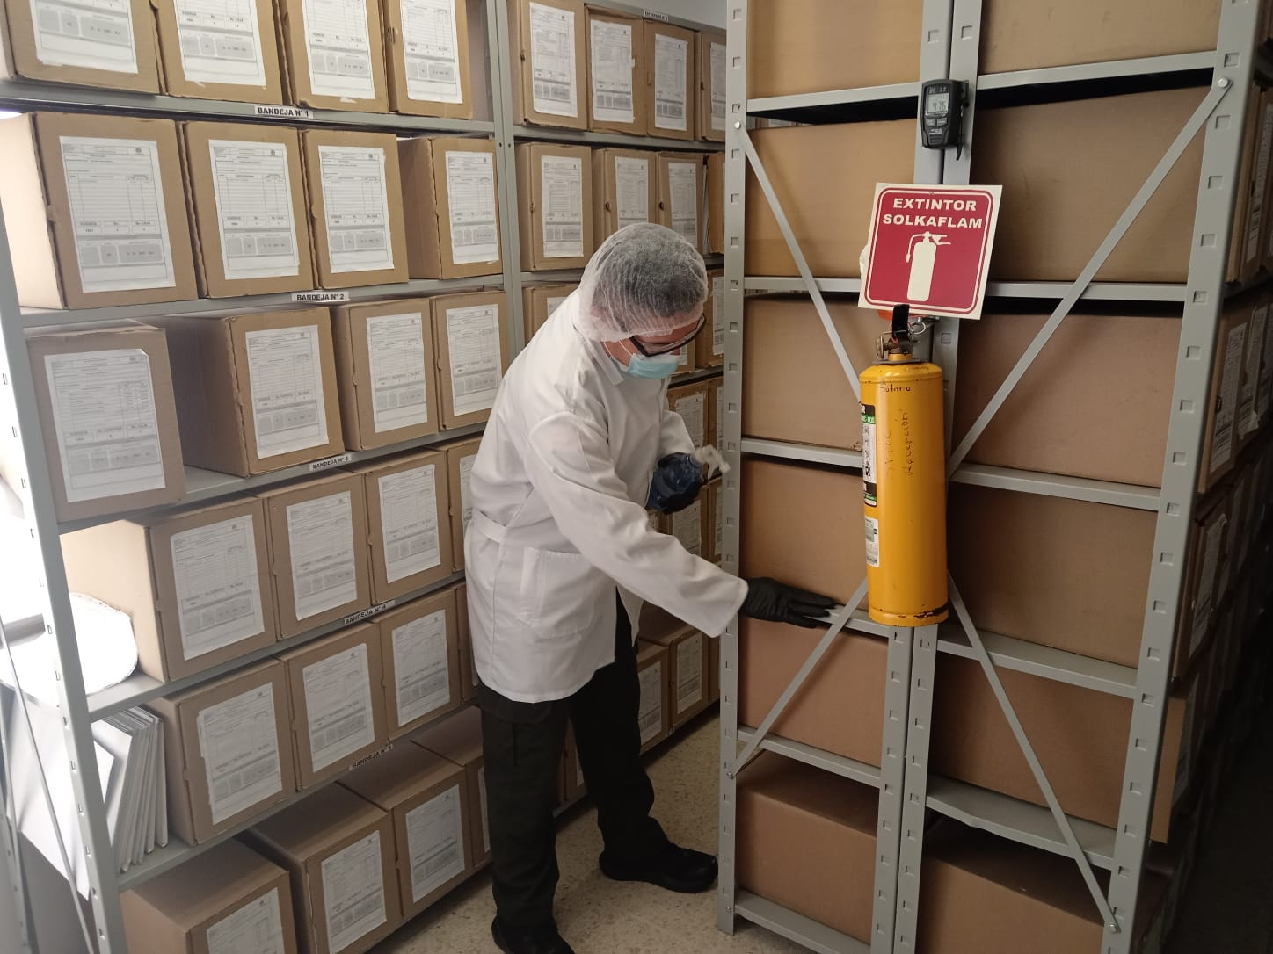 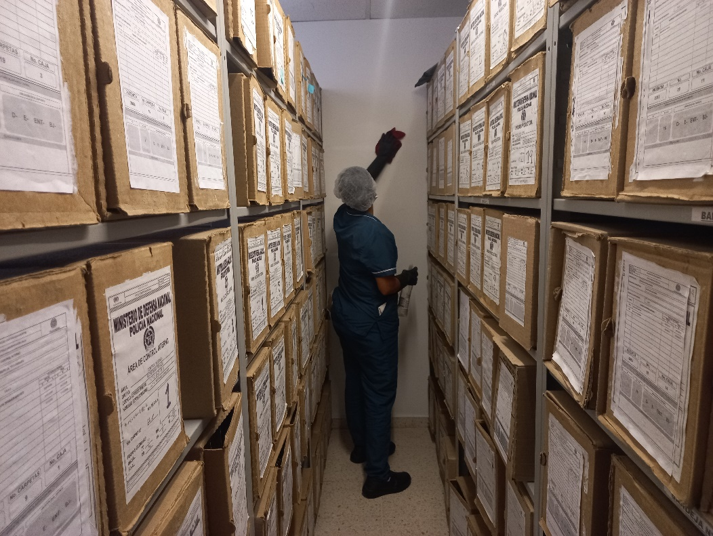

Fecha de Elaboración |  | 3 | 3 | 2026 |  | Fecha de Elaboración |  |  | 3 | 3 | 2026 | VISTO BUENO JEFE DE LA UNIDAD
Diagnóstico Elaborado por: |  |  |  |  |  | Jefe Grupo de Gestión Documental o quien haga sus veces |  |  |  |  |  | Jefe o Comandante de Unidad
 | Grado Nombres y Apellidos |  |  |  |  |  |  | Grado Nombres y Apellidos |  |  |  |  | Grado Nombres y Apellidos

Firma |  |  |  |  |  | Firma |  |  |  |  |  | Firma

